Opgave 1
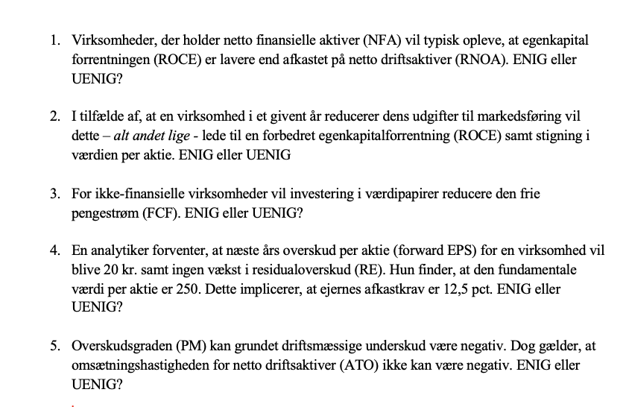
Enig
Idet der er tale om, at virksomheden har en negativ finansiel gearing
Da afkastet på de finansielle aktiver typisk er lavere end afkastet på driften vil ROCE < RNOA

Det første er korrekt.
Det andet omhandler, hvordan aktionærer ser sænkelsen i markedsføring som postivit eller negativt

Uenig
Disse ting, bør ikke have noget med hinanden at gøre

Ingen vækst i RE betyder ingen vækst i AEG. Derfor kan vi regne
V=1/r x [EPS + AEG]=1/r x [20 + 0]=250
Isolerer man for r får man 8%

Uenig
Det kan det vel godt. Man kan have OL > OA, hvorved man op når negativ NOA

Opgave 2
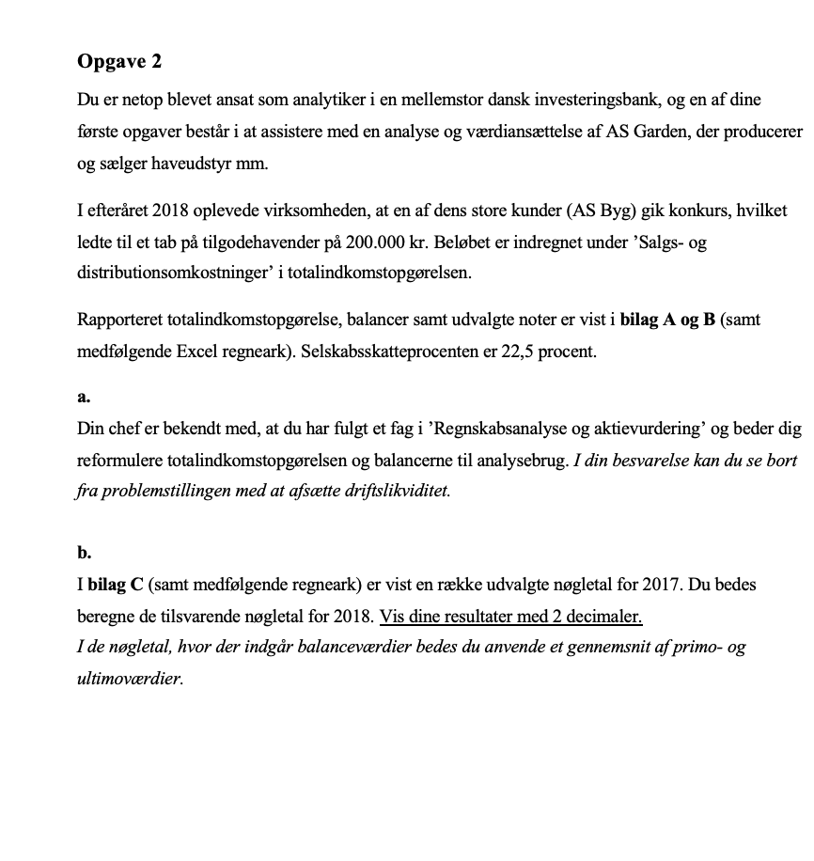
Resultatopgørelse
1.000 DKK | 2018 | Note |  | Reformuleret Balance | 2018 | 2017
Nettoomsætning | 8,700
Produktionsomkostninger | -6,780 |  |  | Aktivier i alt | 5,400 | 5,400
Bruttoresultat | 1,920
Salgs- og distributionsomkostninger | -1,266 |  |  | Likvid beholdninger | 20 | 18
Administrationsomkostninger | -480 |  |  | Obligationer/kapitalandele | 40 | 50
Andre driftsindtægter, netto | 20 | 1
Primært resultat før særlige poster | 194 |  |  | Driftsaktiver | 5,340 | 5,332
Særlige poster | -250 | 2 |  | Leverandørgæld | 256 | 220
Resultat før finansielle poster | -56 |  |  | Udskudte skatteforpligtigelser | 70 | 34
Indtægter fra kapitalinteresser i associerede virksomheder, efter skat | 8 |  |  | Skyldigselskabsskat | 200 | 140
Finansielle indtægter | 4 |  |  | Pensionforpligtigelser | 35 | 32
Finansielle omkostninger | -76 |  |  | Anden gæld | 40 | 34
Resultat før skat | -120 |  |  | Nettodriftsaktiver (NOA) | 4,739 | 4,872
Skat vedr. resultat ekskl. Særlige poster | -30
Skat vedr. Særlige poster | 65 |  |  | Realkreditgæld (Lang) | 900 | 1,040
Skat af årets resultat | 35 |  |  | Bankgæld (Lang) | 325 | 330
Årets resultat | -85 |  |  | Realkreditgæld (Kort) | 48 | 170
 |  |  |  | Bankgæld (Kort) | 37 | 20
Totalindkomst |  |  |  | Skyldige renter | 5 | 0
Årets resultat | -85 |  |  | Likvid midler | -20 | -18
Urealiseret tab på kapitalandele disponible for salg, efter skat | -8 |  |  | Obligationer | -40 | -50
Årets totalindkomst | -93 |  |  | Nettofinansielle Obligationer (NFO) | 1,255 | 1,492

 |  |  |  | CSE | 3,484 | 3,380
Balance |  |  |  | Kontrol | - | -
1.000 DKK | 2018 | 2017 | Note
Goodwill | 140 | 140
Varemærker | 40 | 42 |  | Reformuleret Totalindkomst |  | 2018
Immaterielle aktiver i alt | 180 | 182
Grunde og bygninger | 2,560 | 2,450 |  | Nettoomsætning |  | 8,700
Driftsmateriel og inventar | 950 | 930 |  | Produktionsomkostninger |  | -6,780
Aktiver under udførsel | 130 | - |  | Bruttoresultat |  | 1,920
Materielle aktiver i alt | 3,640 | 3,380 |  | Salgs- og distributionsomkostninger |  | -1,266 | Plusset med 200 her | Vend gerne tilbage til den
Kapitalinteresser i associerede virksomheder | 40 | 30 |  | Administrationsomkostninger |  | -480
Kapitandele disponible for salg | 40 | 50 | 3 | Driftsoverskud af salg før skat |  | 174
Finansielle aktiver i alt | 80 | 80
Langfristede aktiver i alt | 3,900 | 3,642 |  | Rapporteret skat | 35
 |  |  |  | Skattefordel @ 22,5% | -16
Varebeholdninger | 600 | 780 |  | Skat af andet driftsoverskud | 4.5
Tilgodehavender fra salg | 880 | 960 |  | Skat på særlige poster | -65 | -42
Likvider | 20 | 18 |  | Driftsoverskud af salg efter skat |  | 132
Kortfristede aktiver i alt | 1,500 | 1,758
Aktiver i alt | 5,400 | 5,400 |  | Andre driftsindtægter | 20
 |  |  |  | Skat @ 22,5% | -4.5
 |  |  |  | Restruktureringsomkostninger | -250
1.000 DKK | 2,018 | 2,017 | Note | Indtægter fra kapitalinteresser i associerede virksomheder, efter skat | 8
Aktiekapital | 800 | 800 | 4 | Magiske plus 65 | 65 | -162
Reserve for dagsværdireguleringer | 4 | 10 |  | Samlet driftsoverskud (OI) |  | -29
Overført overskud | 2,680 | 2,570
Egenkapital i alt | 3,484 | 3,380
 |  |  |  | Finansielle indtægter | 4
Udskudte skatteforpligtelser | 70 | 34 |  | Finansielle omkostninger | -76
Pensionsforpligtelser | 35 | 32 |  |  | -72
Realkreditgæld | 900 | 1,040 |  | Skattefordel @ 22,5% | 16
Bankgæld | 325 | 330 |  | Urealiseret tab | -8
Langfristede forpligtelser i alt | 1,330 | 1,436 |  | Nettofinansielle omkostninger (NFE) |  | -64

Realkreditgæld | 48 | 170 |  | Totalindkomst |  | -93
Bankgæld | 37 | 20 |  | Kontrol |  | -
Leverandører af varer og tjenesteydelser | 256 | 220
Skyldig selskabsskat | 200 | 140
Anden gæld | 45 | 34 | 5
Kortfristede forpligtelser i alt | 586 | 584
Forpligtelser i alt | 1,916 | 2,020
Passiver i alt | 5,400 | 5,400

Udvalgte noter
1.000 DKK | 2018 | 2017

Note 1: Andre driftsindtægter, netto
Tab ved salg af materielle aktiver | -40
Andre driftsindtægter | 60
I alt | 20

Note 2: Særlige poster
Restruktureringsomkostninger | -250
I alt | -250

Note 3: Kapitalandele disponible for salg
Obligationsbeholdning
Dagsværdi per 1. jan. | 50 | 0
Årets tilgang | 0 | 46
Årets værdiregulering | -10 | 4
Dagsværdi per 31. dec. | 40 | 50

Note 4: Aktiekapitalen
Aktiekapitalen består af 80.000 stk. af nominelt 10 kr. per aktie.
Den 31. december 2018 lå 3.000 stk. aktier i egenbeholdning.

Note 5: Anden gæld
Skyldig løn og feriepenge | 20 | 18
Skyldig moms | 20 | 16
Skydige renter | 5 | 0
I alt | 45 | 34

